Basic installation Robot
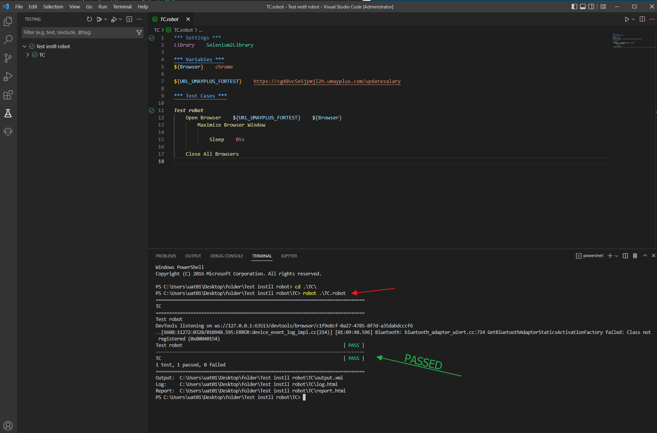
Collection click |  | Request installation |  |  | 1. Python |  | 2. Robot Framework | 3. Robot Framework selenium2library | 4. Chrome Driver
 |  | 5. Visual Studio Code |  |  | 6. Install Extention VSCode |  | 7. ทำสอบ Run robot

 | Request installation

 | Tools (file.exe)
 | 1. Python
 | 2. Visual Studio (VSCode)

 | Library (command run) (cmd)
 | 3. pip (ปกติ pip จะใช้ได้ตอน install pyton แต่ถ้าใช้ pip ไม่ได้ต้อง manual install เอง)
 | 4. pip install robotframwork
 | 5. pip install robotframwork-seleniumlibrary
 | 6. pip install robotframwork-selenium2library

 | Browser driver
 | 7. chromedriver
 | 8. eage

 | Basic installation of web of Automate

 | 1. Python

 |  | ก่อนติดตั้ง สามารถตรวจสอบเครื่องได้ด้วยตนเอง ว่ามี Python ติดตั้งอยู่ในเครื่องหรือไม่ โดยการใช้ CMD
 |  | Step: Search on windows >> input text "CMD"



 |  | จากนั้นพิมพ์คำสั่ง Python และกด Enter

 |  | command -> python

 |  |  | กรณีเครื่องยังไม่มี Python ติดตั้ง

 |  |  | กรณีเครื่องมี Python ติดตั้ง จะขึ้นตามภาพด้านล่าง (Python ต้องเป็น Version 3.x.x ขึ้นไป)

 |  | Click >> ข้าม Step การติดตั้ง python

 |  | กรณี Version ของ Python ต่ำกว่าที่กำหนด หรือ ยังไม่มี Python
 |  | ผู้ใช้สามารถ Dowload file ติดตั้งได้จาก link |  |  |  | https://www.python.org/downloads/
 |  | *** โดย Version ของ Python ห้ามต่ำกว่า 3.0

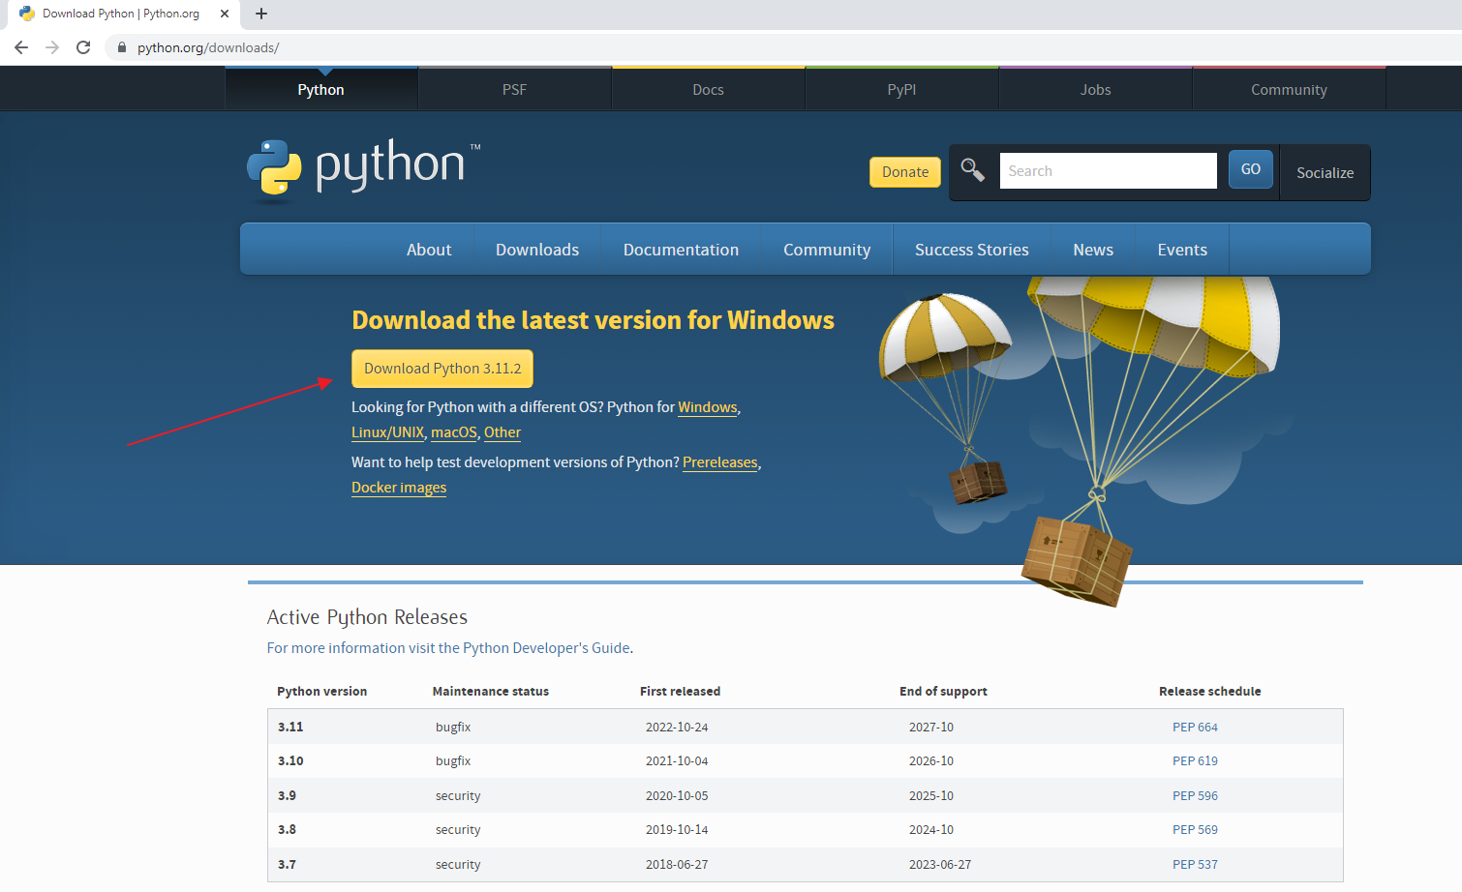

 |  | Download file ที่เป็นนามสกุล .exe

 |  | ทำการติดตั้ง Program python จากไฟล์ที่ download มา

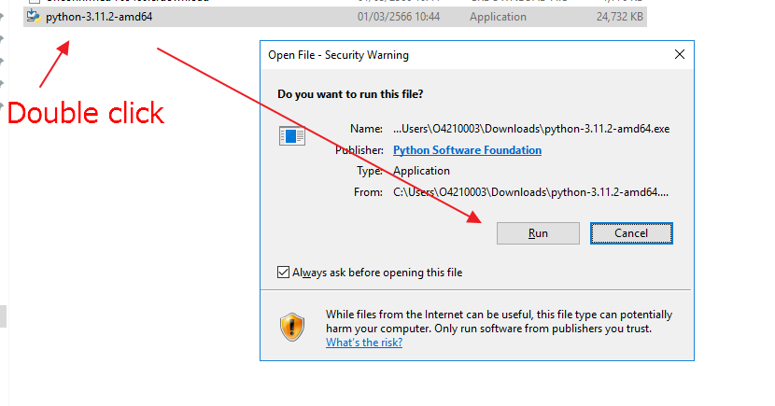

 |  | เมื่อเปิดโปรแกรมติดตั้ง ให้ผู้ใช้งาน Config ค่าตามภาพ จากนั้น Click ที่ปุ่ม Customize installation

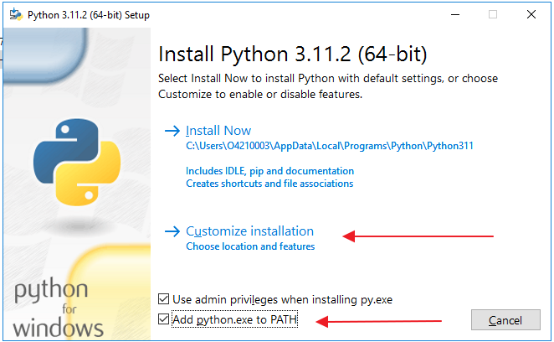

 |  | จากนั้น Click ที่ปุ่ม Next

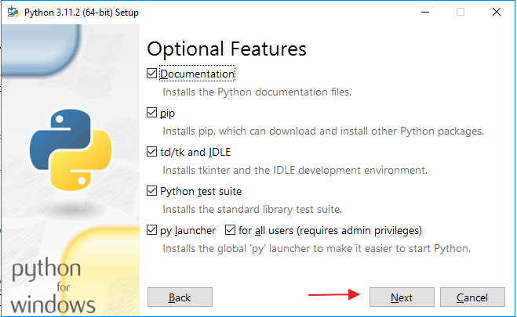

 |  | จากนั้นให้ผู้ใช้ทำการตั้งค่าตามภาพละ Click ที่ปุ่ม install (ผู้ใช้สามารถเลือก PATH ที่ต้องการเก็บ python ได้ที่ปุ่ม Browse)

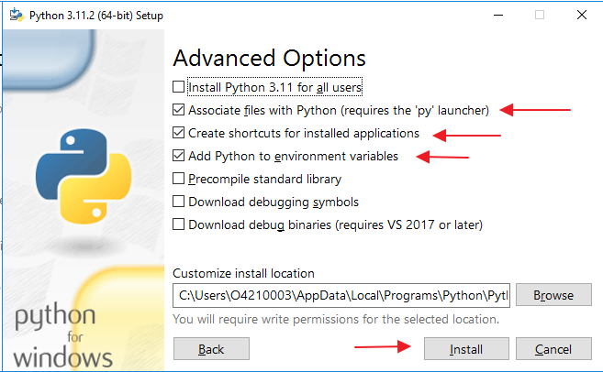

 |  | รอการติดตั้ง

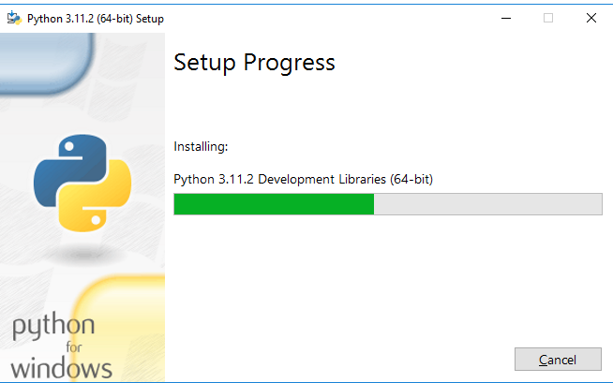

 |  | หลังจากรอติดตั้งสักครู่ ระบบจะแสดงข้อความดังภาพ จึงเป็นการติดตั้งที่เสร็จสมบูรณ์ ผู้ใช้สามารถตรวจสอบได้ด้วยตนเอง ว่า Pyhton ติดตั้งเสร็จสมบูรณ์เรียบร้อย โดยวิธีเดียวกันกับขั้นตอนการเช็ก Python

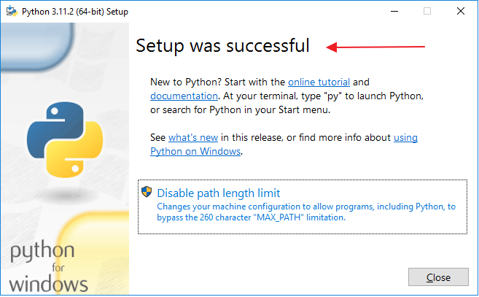

 |  | กลับไป Check python อีกครั้งจาก cmd เพื่อตรวจสอบ Version ของ python และตรวจสอบว่าเครื่องมี python เรียบร้อยแล้ว
 |  | *** จากการทดสอบ หากเป็นเครื่อง View ส่วนตัว ของ EASY BUY หลังจากติดตั้ง Python เสร็จ ต่อรอสักพักใหญ่ ถึงจะสามารถตรวจสอบ python ผ่าน cmd ได้

 |  | Click to >> Step check python on cmd

 | 2. Robot Framework

 |  | ก่อนติดตั้ง ผู้ใช้งานสามารถตรวจสอบด้วยตนเองได้ ว่ามี Robot framework อยู่ในเครื่องหรือไม่ โดยการเข้าสู่ cmd และพิมพ์คำสั่ง pip list ระบบจะทำการแสดงรายชื่อ modole
 |  | ที่ผู้ใช้ติดตั้งในเครื่องขึ้นมาให้ตรวจสอบ

 |  | command -> pip list

 |  |  | จากภาพ คือกรณีที่ยังไม่มี robot framework ติดตั้งอยู่ในเครื่อง
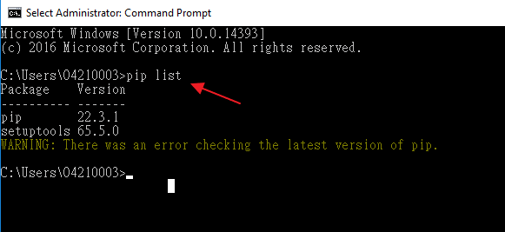

 |  |  | สำหรับการติดตั้ง ผู้ใช้สามารถพิมพ์คำสั่ง pip install robotframework ผ่าน cmd ได้เลย โดยเมื่อติดตั้งเสร็จ ระบบจะแสดงข้อความดังภาพ

 |  | command -> pip install robotframework

 |  | หลังจากผู้ใช้พิมพ์ pip list เพื่อตรวจสอบอีกครั้ง ระบบจะปรากฏ Module robotfrmework ขึ้นมา ดังภาพ

 |  | command -> pip list

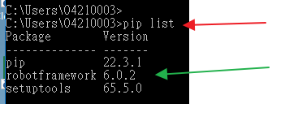

 | 3. Robot Frmework Selenium Library

 |  | ก่อนติดตั้ง ผู้ใช้งานสามารถตรวจสอบด้วยตนเองได้ ว่ามี Selenium library ติดตั้งอยู่ในเครื่องหรือไม่ โดยการเข้าสู่ cmd และพิมพ์คำสั่ง pip list
 | ระบบจะทำการแสดงรายขื่อ module ที่ผู้ใช้ติดตั้งในเครื่องขึ้นมาให้ตรวจสอบ

 | command -> pip list
 |  |  | จากตัวอย่าง ยังไม่มี Selenium2Library
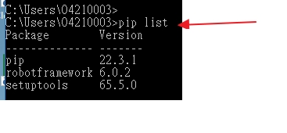

 |  | สำหรับการติดตั้ง seleniumlibrary ผู้ใช้งานสามารถใช้คำสั่ง pip install robotframework-seleniumlibrary ได้เลยผ่าน cmd โดยเมื่อติดตั้งเสร็จ ระบบจะแสดงข้อความดังภาพ

 | command -> pip install robotframework-seleniumlibrary

 |  |  | *** รอจนกว่าจะติดตั้งสร็จ อาจจะใช้เวลาสักพัก

 |  | หากผู้ใช้พิมพ์ pip list เพื่อตรวจสอบอีกครั้ง ระบบจะต้องปรากฏ module robotframework-seleniumlibrary ขึ้นมาดังภาพ

 | command -> pip list

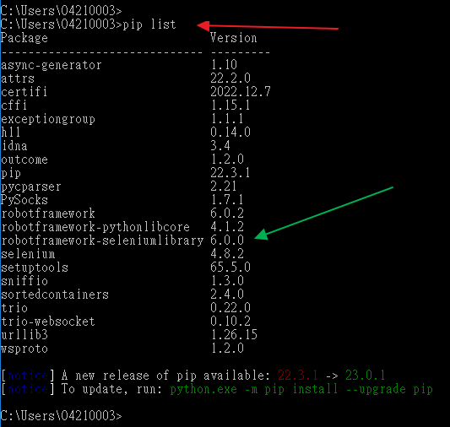

 |  | สำหรับการติดตั้ง selenium2library ผู้ใช้งานสามารถใช้คำสั่ง pip install robotframework-selenium2library ได้เลยผ่าน cmd โดยเมื่อติดตั้งเสร็จ ระบบจะแสดงข้อความดังภาพ

 | command -> pip install robotframework-selenium2library

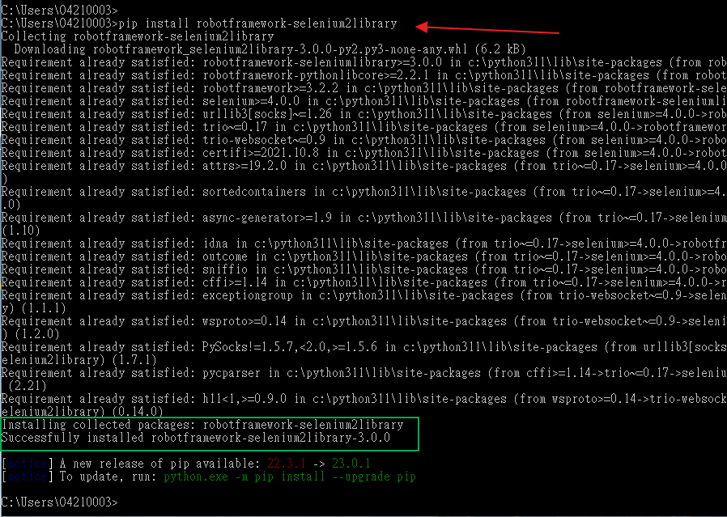

 |  | หากผู้ใช้พิมพ์ pip list เพื่อตรวจสอบอีกครั้ง ระบบจะต้องปรากฏ module robotframework-selenium2library ขึ้นมาดังภาพ

 | command -> pip list

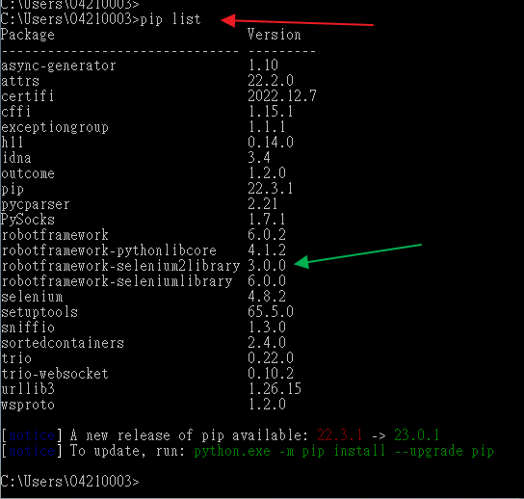

 | 4. Chrome Driver

 |  | ก่อนติดตั้ง ผู้ใช้สามารถตรวจสอบด้วยตนเองได้ว่า มี Chrome Driver ติดตั้งอยู่ในเครื่องหรือไม่ โดยการเข่าสู่ cmd และพิมพ์คำสั่ง chromedriver

 | command -> chromedriver

 |  |  | จากภาพ คือกรณีที่ยังไม่มี chromedriver ติดตั้งอยู่ในเครื่อง

 |  | สำหรับวิธีติดตั้ง (Version ของ Chrome driver จะต้องตรงกับ Version ของ Chrom Browser นั่นหมายถึงในอนาคตด้วย หาก Chrome driver มีการ Update ทางผู้ใช้จะต้อง update version ของ chromedriver ตาม ไม่งั้น robot จะไม่สามารถ run ได้)
 |  |  | สำหรับการ check version ของ Chrome broswer สามารถทำได้โดยการ เปิด google chrome

 |  |  | จากนั้นเข้าสู่ icon สามจุด --> Help --> About Google Chrome

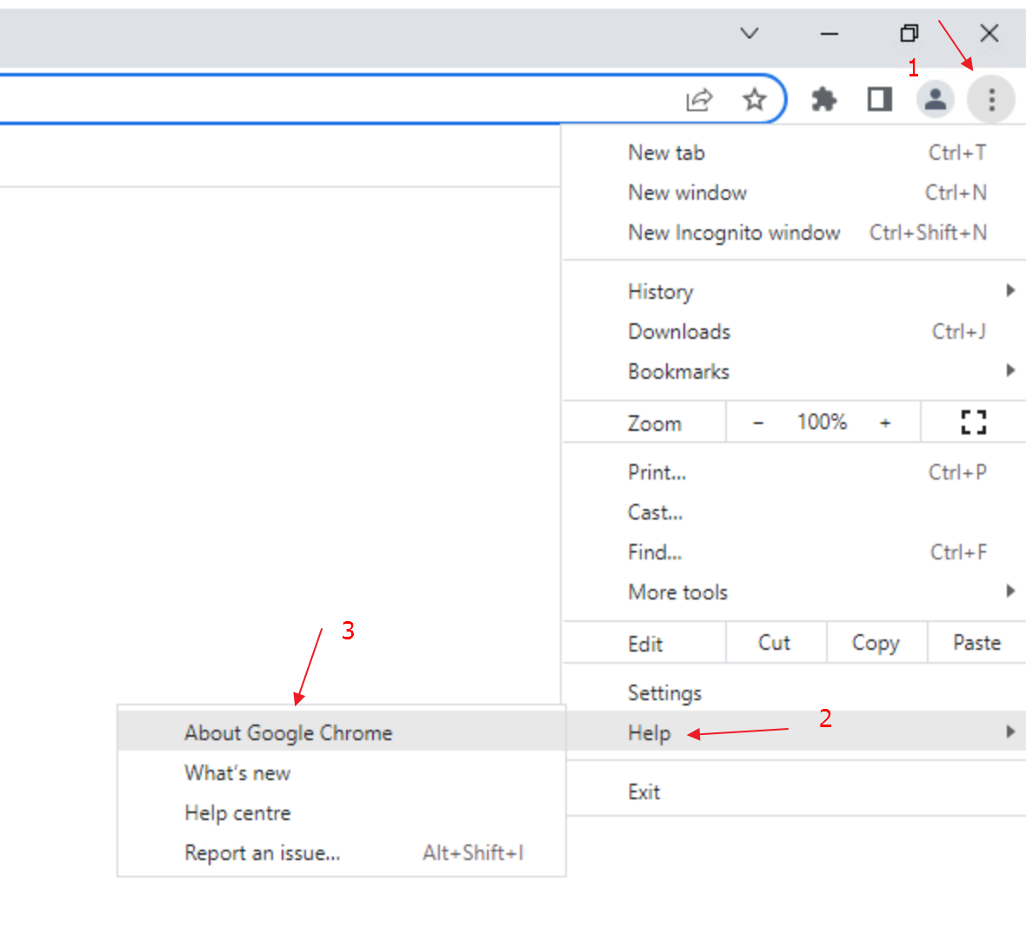

 |  |  | ณ ขณะนั้น version ของ Chrome Browser คือ Version 110.0.5481.XX ให้ไป Dowload version ของ Chrme driver ตามเลขของ Chrome Browser ในแต่ละเครื่องของผู้ใช้งาน

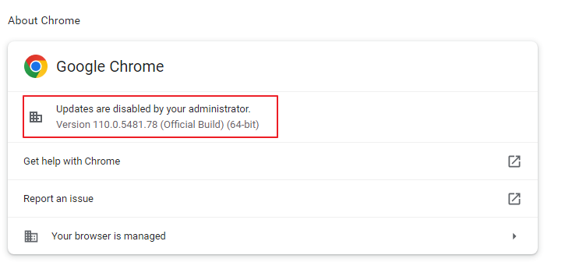

 |  |  | โดยขั้นตอนในการติดตั้ง ขั้นแรกผู้ใช้งาน download chromedriver จากลิงค์นี้
 |  |  | Link: | https://chromedriver.chromium.org/downloads
 |  |  | *** ต้อง download version ที่ตรงกับ chrome brower เท่านั้น
 |  |  | *** 110.0.5481xx โดย xx หากไม่เจอเลข version ที่ตรง สามารถใช้ Version ใกล้เคียงได้ แต่ ณ ที่นี้ เลข 110.0.5481 ต้องตรงกัน

 |  |  | ทำการ click ที่ link ตามภาพ
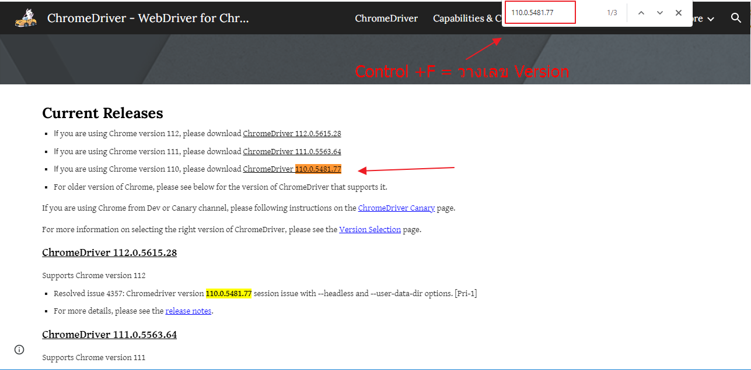

 |  |  | ทำการ Download ตาม OS ของเครื่อง ในที่นี้คือ chromedriver_win32.zip เนื่องจากเครื่องของทาง easy buy เป็น windown

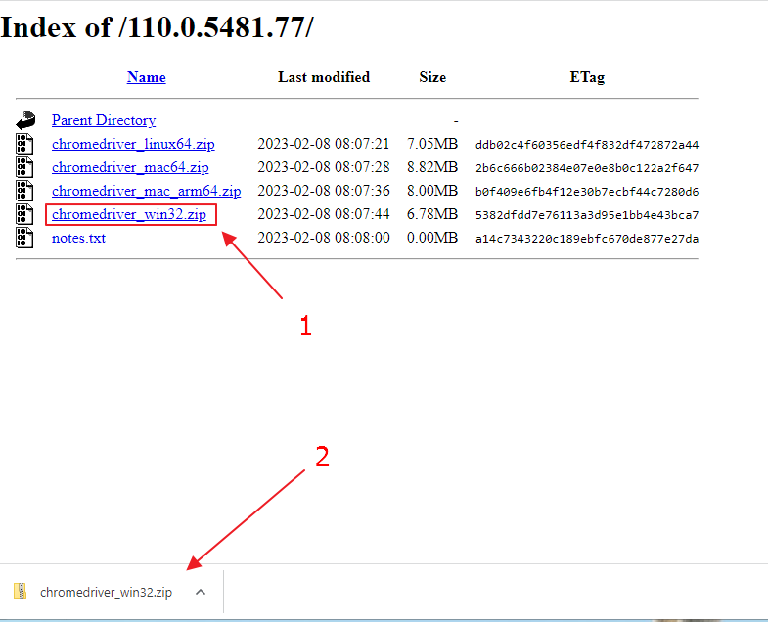

 |  |  | เมื่อทำการ download แล้ว ให้นำไฟล์ไปวาง path ที่ลง python โดยการเข้า cmd และพิมพ์ where python

 | command -> chromedriver

 |  |  | โดย path ดูตามลูกศรสัเขียว หลังจากได้ path มาแล้ว ให้เข้าไปตาม path ในที่นี้คือ C:\User\O4210003

 |  |  | ทำการวางไฟล์ chromedriver ที่ download มา วางตามที่อยู่ path จากคำสั่ง where python
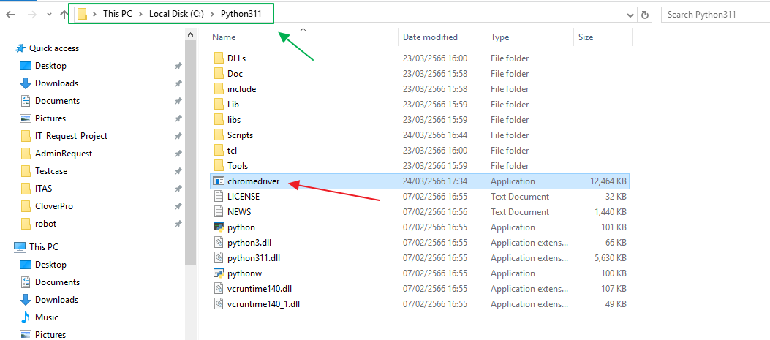

 |  |  | เมื่อวางไฟล์ chromedriver เรียบร้อยแล้ว ให้เปิด cmd ขึ้นมา และทำการ check chromedriver อีกครั้ง จะได้ตามภาพ

 | command -> chromedriver

 | 5. Visual Studio Code

 |  | ผู้ใช้สามารถ Download ไฟล์ติดตั้งจาก Link: |  |  |  | https://code.visualstudio.com/download

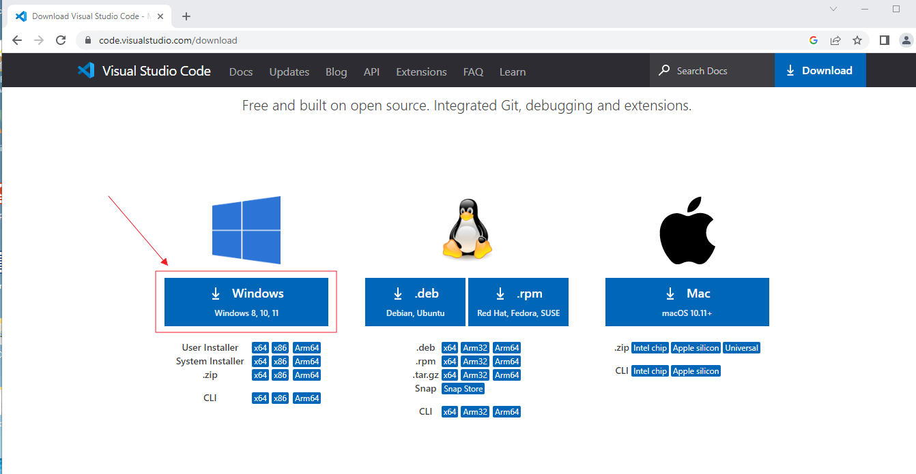

 |  | รอจนกว่าจะ download เสร็จ

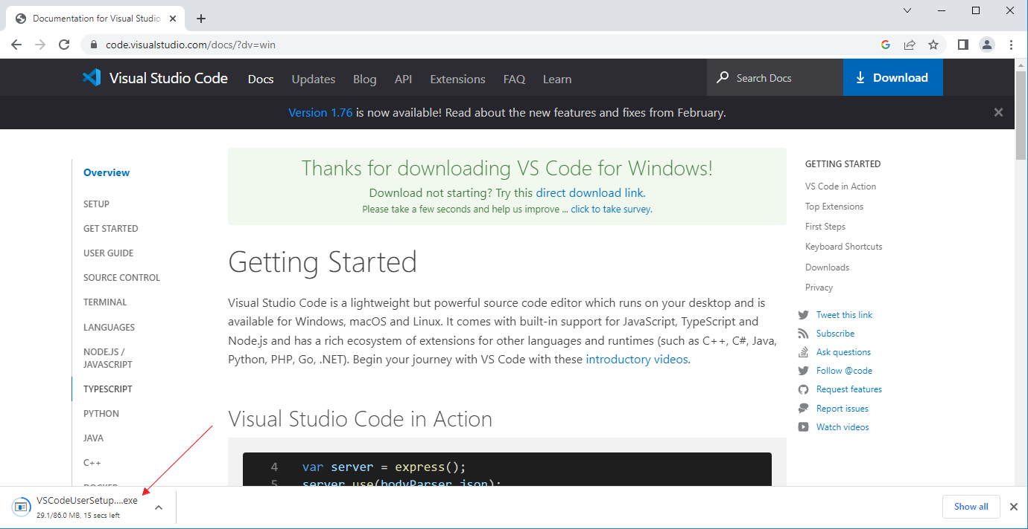

 |  | เมื่อ download ไฟล์ติดตั้งโปรแกรมเสร็จเรียบร้อยแล้ว ทำการติดตั้งโปรแกรมตามภาพด้านล่างได้เลย

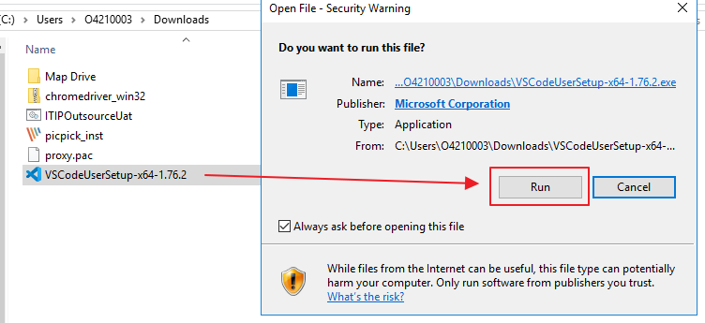

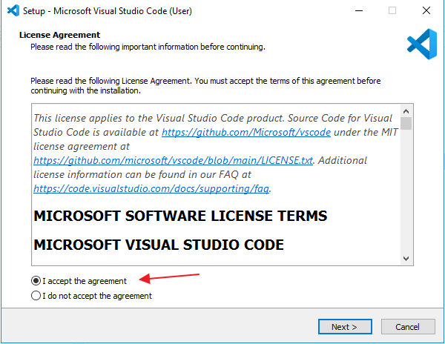

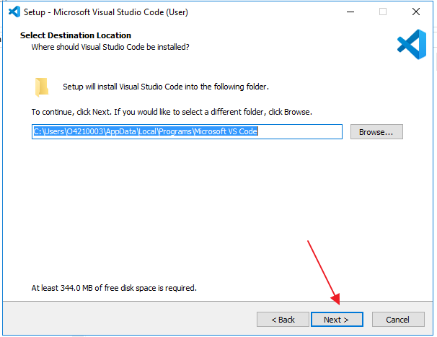

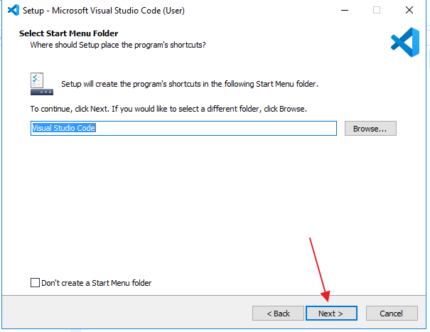

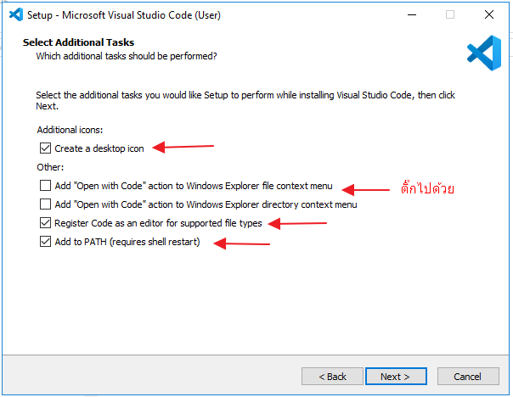

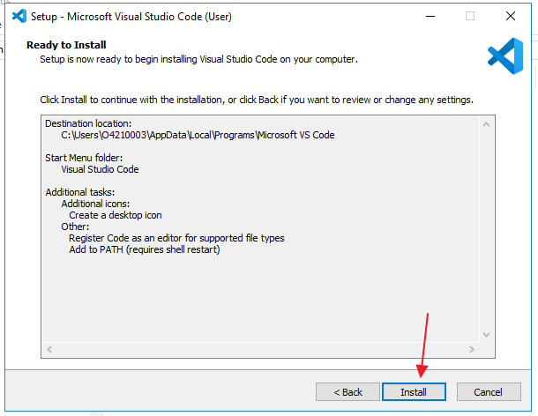

 |  | รอจนกระทั้งติดตั้งเสร็จ

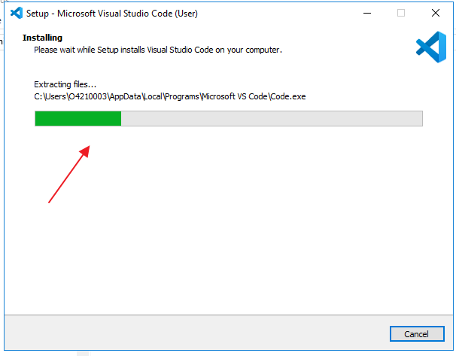

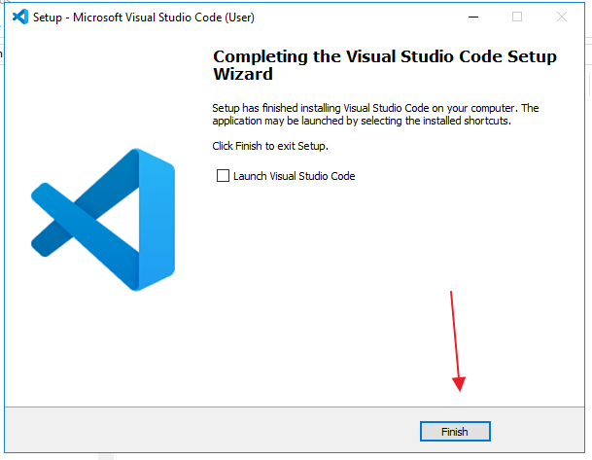

 | 6. Install Extention Visual Studio Code

 |  | เมื่อทำการติดตั้ง Visual Studio Code เสร็จแล้ว ให้ทำการติดตั้ง Extention เพื่อให้ตัว Editor รู้จัก robot framework
 |  | โดยการไปที่ icon Extention --> ค้นหาคำว่า Robot --> install ตามภาพ

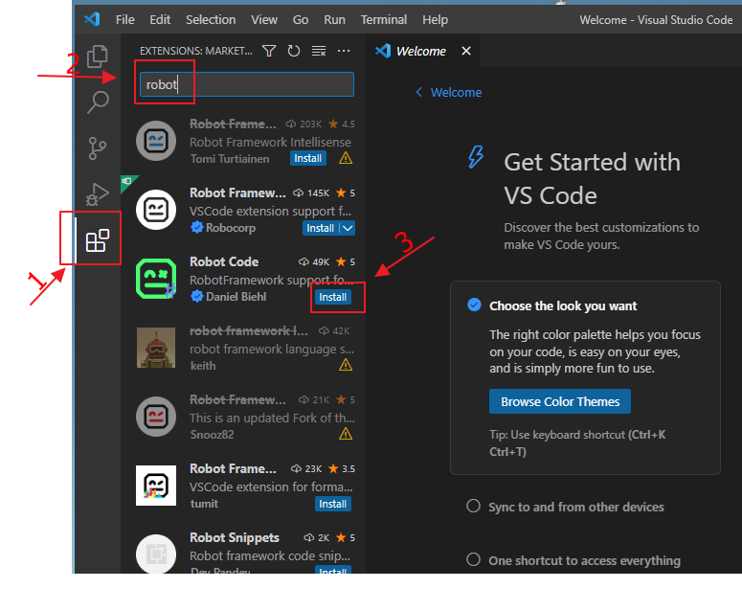

 |  | รอทำการติดตั้งจนเสร็จ

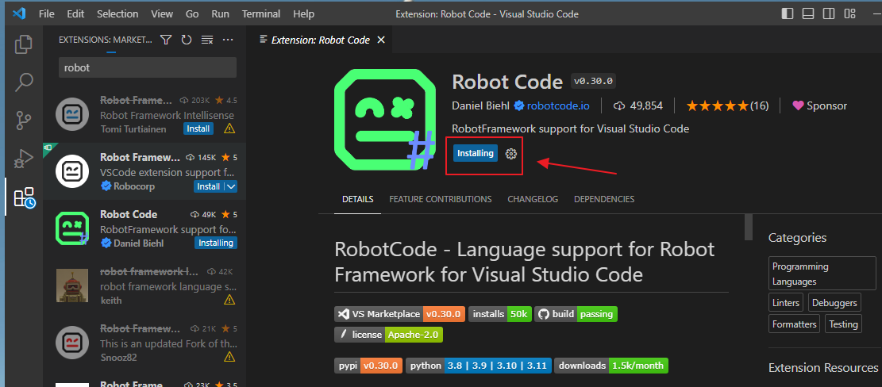

 |  | เมื่อทำการติดตั้งเสร็จแล้ว จะขึ้นจามภาพ

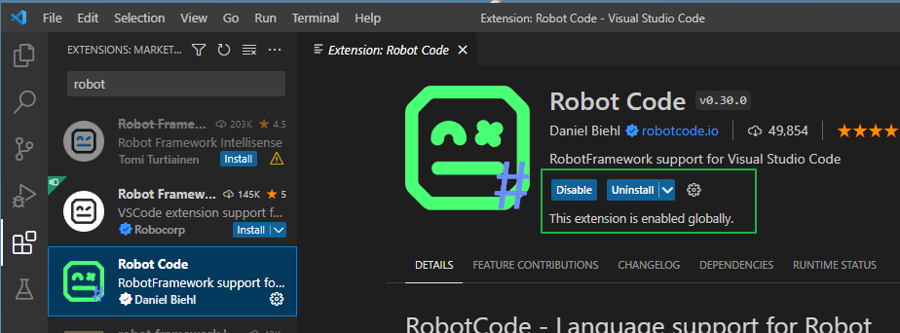

 | 7. ทำสอบ Run robot

 |  | ทำการทดสอบ robot เพื่อให้แน่ใจว่า robot สามารถทำงานได้ ไม่มีปัญหาในการตั้ง โดยการ
 |  | ไปที่ File --> Open Folder..

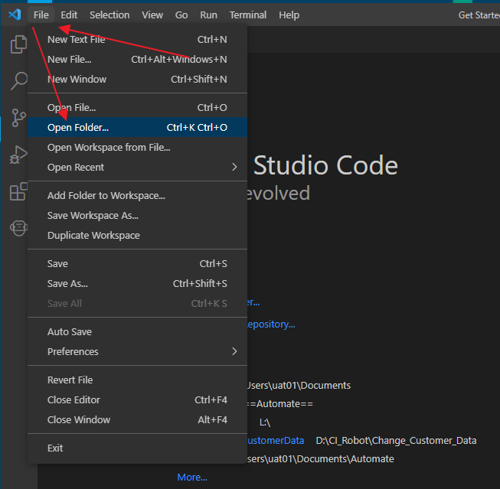

 |  | ทำการเลือก Foder Test install robot เพื่อสำหรับทดสอบ ที่ผู้จัดทำส่งให้ จากนั้น Select Folder

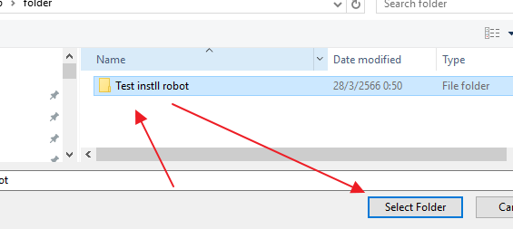

 |  | กด Yes ตามภาพ

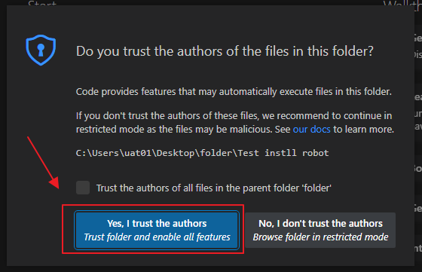

 |  | ทำการเปิดไฟล์ TC.robot ตามภาพ เพื่อเปิด Code script สำหรับทดสอบ run

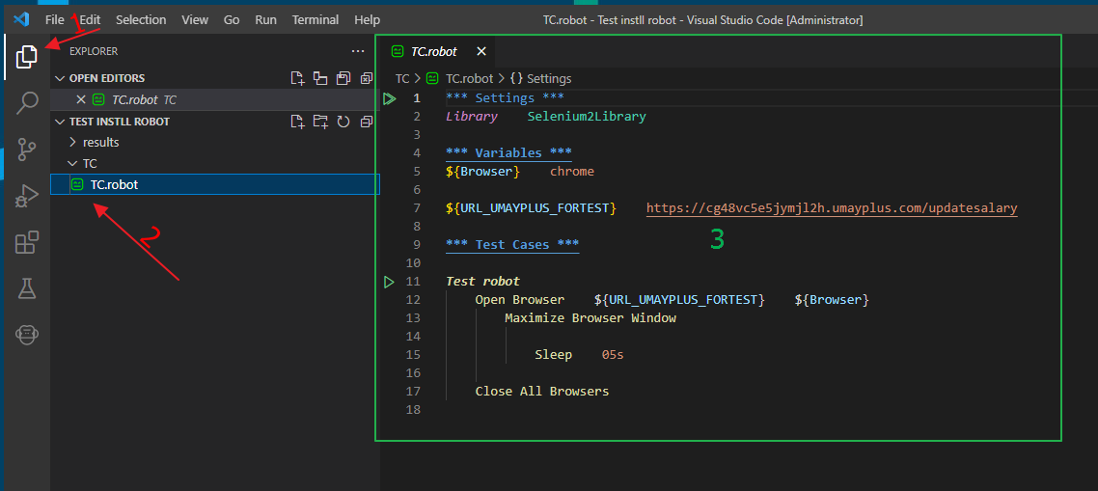

 |  | ไปที่ Terminal --> New Terminal เพื่อเปิดช่องสำหรับพิมพ์ command run ตามภาพ

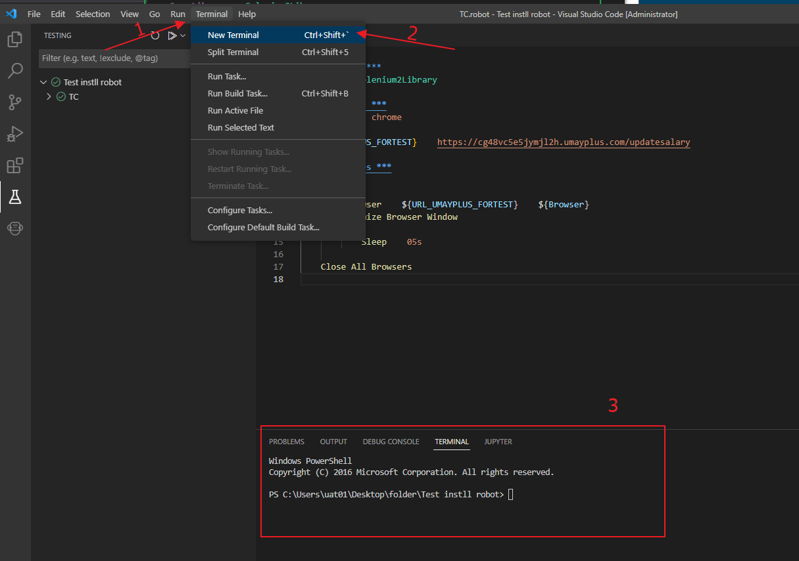

 |  | ทำการาดสอบ run โดยการ
 |  | 1. cd ไปยัง path ที่วางโฟล์เดอร์ Test install robot และ cd เข้าให้ถึงตัวไฟล์ TC.robot
\ |  | 2. ใช้คำสั่ง robot ตามด้วยชื่อไฟล์ที่จะ run เช่น robot TC.robot และกด Enter
 |  | 3. ปล่อยให้หน้า browser ui ทำงานเสร็จ และหายไป จนแสเงหน้า vscode อีกครั้ง หากขึ้น PASSED ตามภาพ ถือว่าเสร็จสิ้นเรียบร้อย

 | command -> robot TC.robot

